ログイン画面


ログイン
新規作成

TOP画面
タイトル （生徒用）
R4XX00 〇〇 〇〇

課題一覧
！

その他

月
金
日
火
水
木
土

！
1 | 2 | 3 | 4 | 5 | 6 | 7
〇〇課題未提出
〇〇課題締切

8 | 9 | 10 | 11 | 12 | 13 | 14

15 | 16 | 17 | 18 | 19 | 20 | 21

22 | 23 | 24 | 25 | 26 | 27 | 28

〇〇課題締切
29 | 30 | 1 | 2 | 3 | 4 | 5

ログイン後(オープン)
ログイン後(オープン)_生徒側
ホーム

カレンダー

課題提出
課題リスト

ログイン後(クローズ)
ログイン後(クローズ)_生徒側

課題リスト

課題一覧
課題一覧
期限〇日以内

新着
7日以内
科目名

☆
期限
科目名
詳細

★
5/7
XXXXXX
～～～～～～～～～～～～～～～

☆
5/30
AAAAAA
～～～～～～～～～～～～～～～
～～～～～～～～～～～～～～～
★
6/15
BBBBBB
☆
～～～～～～～～～～～～～～～
8/31
CCCCCC

課題一覧 展開
課題一覧

新着
7日以内
科目名
古い
3日以内

☆
★重要
期限
科目名
1か月以内
詳細

★
未提出
5/7
XXXXXX
～～～～～～～～～～～～～～～

☆
5/30
AAAAAA
～～～～～～～～～～～～～～～
～～～～～～～～～～～～～～～
★
6/15
BBBBBB
☆
～～～～～～～～～～～～～～～
8/31
CCCCCC

課題リスト
課題リスト一覧

未読
企業活動とビジネスマナー 確認テスト From西村 期限 4/26

既読

既読

課題リスト_詳細
課題詳細(課題一覧クリック後)

企業活動とビジネスマナー 確認テスト

From 西村

4/26の授業に関する確認テストです。本日中に行ってください。

URL https:// -------------------------------

期限 4/26 23:59

この課題について質問する

その他
その他

新着
7日以内
時間割

☆
日付
？？？
詳細

★
5/7
5月 時間割
～～～～～～～～～～～～～～～

☆
5/7
HR レジュメ
～～～～～～～～～～～～～～～
～～～～～～～～～～～～～～～
★
5/10
5月下旬 学内説明会一覧

課題提出
課題提出

XXXXXXXXXXX（科目名）

課題内容
aaaaaaaaaaaaaaaaaaaaaaaaaaa
aaaaaaaaaaaaaaaaaaaaaaaaaaaaaaaaaa.
aaaaaaaaaaaaaaaaaaaaaaaaaaaaaaaaaaaaaaaaa.

提出期限
5月7日(金）まで

ファイル選択

提出

課題提出 完了
課題提出

XXXXXXXXXXX（科目名）

課題内容
aaaaaaaaaaaaaaaaaaaaaaaaaaa
aaaaaaaaaaaaaaaaaaaaaaaaaaaaaaaaaa.
aaaaaaaaaaaaaaaaaaaaaaaaaaaaaaaaaaaaaaaaa.

×
XXXXXXXXXXXXXXX（ファイル名）
の提出が完了しました

提出期限
5月7日(金）まで

ファイル選択

提出

TOP案
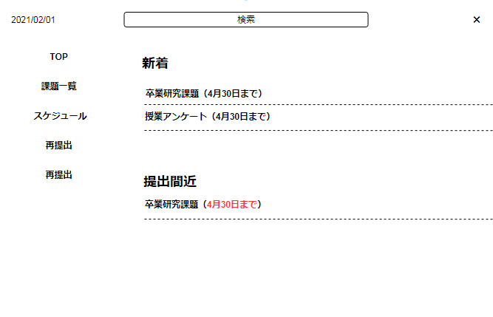

TOP案２
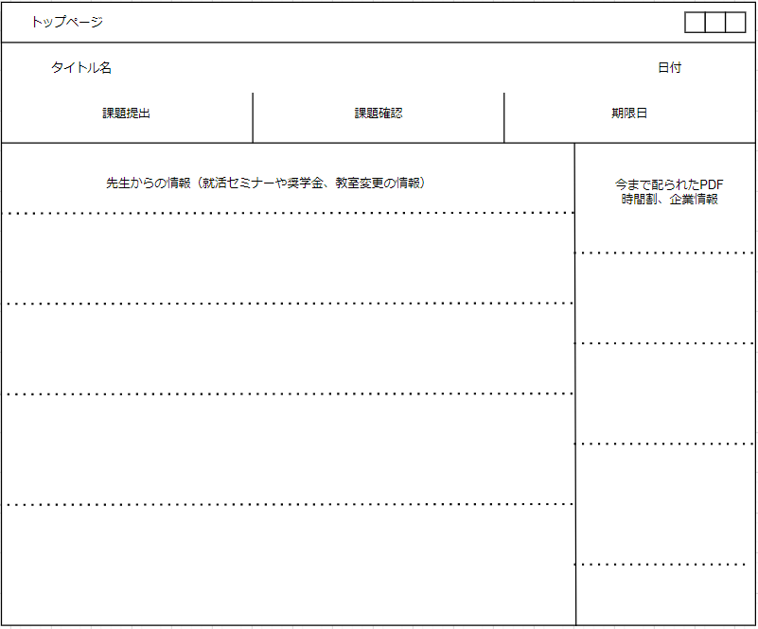

課題提出案
